Hoja1
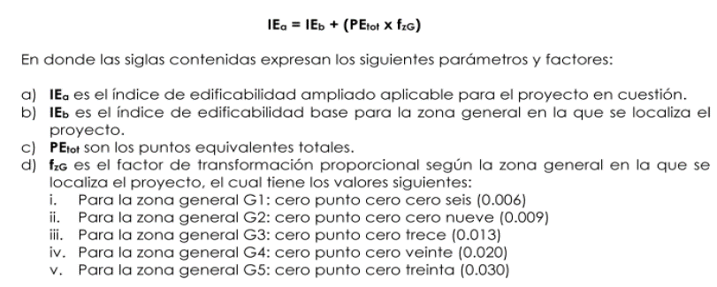
ZONA GENERAL | G5
 |  |  | ZONA GENERAL
INCENTIVO | APLICA | CONDICIÓN | G0 | G1 | G2 | G3 | G4 | G5 | SI | G0
F-1 Mayor cesión urbanística deáreas de servicio publico | NO |  | - | - | - | - | - | - | NO | G1 | 1.2 | 0.006
F-2 Pr donar inmuebles a la municipalidad | NO | 5% | - | - | - | - | - | - |  | G2 | 1.8 | 0.009
F-3 Por dejar una vía pública en bordes con G0 | NO |  | - | - | - | - | - | - |  | G3 | 2.7 | 0.013
O-1 Por unificar predios para cosntruir | NO | 1200 | - | - | - | - | - | - |  | G4 | 4 | 0.02
O-2 Por proveer vialidades de alta calidad peatonal y ambiental | NO |  | - | - | - | - | - | - |  | G5 | 6 | 0.03
O-3 Por proveer transparencia en el primer piso | NO | 50% | - | - | - | - | - | -
O-4 Por cumplir con las normas de accesibilidad para discapacitados | NO |  | - | - | - | - | - | -
O-5 Por dejar mayor permeabilidad | NO | 50% | - | - | - | - | - | -
O-6 Por construir viviendas compactas y de alta intensidad constructiva en las pareas centrales | NO |  | - | - | - | - | - | -
O-7 Por construir establecimientos educativos en donde no exita oferta educativa | NO |  | - | - | - | - | - | -
O-8 Por ensanchar aceras | NO |  | - | - | - | - | - | -
U-1 Por convertir uso no residencial en residencial o mixto | NO | 75% | - | - | - | - | - | -
U-2 Por eliminar una actividad condicionada existente | NO | 0% | - | - | - | - | - | -
U-3 por convertir cualquier uso residencial o no residencial en establecimientos educativos en donde no exita oferta educativa | NO |  | - | - | - | - | - | -

TOTAL DE PUNTOS |  |  | 60.00 | 60.00 | 60.00 | 60.00 | 60.00 | 60.00

CÁLCULO DE INCENTIVOS

I.E.a= | 7.80
I.E.b= | 6.00
P.E.tot = | 60
fzg = | 0.03

